Tarefa 1
 | Comentário
1. Por que as práticas de design de teste não podem ser aplicadas imediatamente após o recebimento dos requisitos?
Por que ter os requisitos não significa que o aplicativo já estará disponível para teste. Algumas vezes os requisitos são disponibilizados aos testadores que o usam para projetar os casos de teste, enquanto aguardam a versão inicial do aplicatvo ser disponibilizada para então colocar os testes em ação.
2. Em que situações as classes de equivalência e os valores-limite podem existir separadamente? Explique sua resposta e dê exemplos.
Nem sempre uma classe de equivalência terá valores limites. Exemplo: O campo aceita apenas números e caracteres especiais. Neste exemplo à duas classes de equivalência: números e caracteres especiais. Porém não existe valor limite para nanhuma das duas.
3. O que é equivalência? O que é uma classe de equivalência?
Equilvalência significa igualdade. Uma classe de equivalência è um conjunto de dados que são aceitos da mesma maneira pelo software. Ex: o campo aceita apenas de 5 à 10 caracteres. Aqui há três classes de equiivalência 0 - 4; 5 - 10; 11 - ∞.
4. É possível excluir verificações no meio do intervalo em favor de verificações nos limites dentro do intervalo? Explique sua resposta.
Os valores limites devem sempre serem testados. Para testar valores no meio do intervalo apenas um teste ja é o suficiente. Ex: o campo aceita de 2 à 5 caracteres. Os valores limites 2 e 5 devem ser testados. Os valores 3 e 4 também devem ser testados, pois um valor dentro dos limites. Isso excluir a verificação de um valor no meio do intervalo.
5. Imagine que você precise testar um formulário onde cada campo possui um validador. O resultado do trabalho do formulário depende da combinação de dados nos campos. Quais práticas de design de teste devem ser usadas e por quê? Explique sua resposta.
O primeiro passo é reunir os dados que podem ser colocados em cada campo. Depois devem ser formuladas combinados que testem todas as combinações possíveis. Ex: o campo espécie aceita as respostas "cão" e "gato"; o campo cor aceita as respostas "branco" e "preto" e o campo idade aceita as respostas "1" e "2". As possíveis combinações podem ser essas: Espécie: cão Cor: branco Idade: 1 Espécie: cão Cor: preto Idade: 2 Espécie: gato Cor: preto Idade: 1 Espécie: gato Cor: branco Idade: 2
6. Explique como você pode otimizar o número de testes ao trabalhar com tabelas de decisão. Explique sua resposta.
Ao trabalhar com tabelas de decisão deve-se tomar o cuidado para não repetir os valores de teste. Por exemplo, se um valor já foi testado em uma combinação precisa ser analisado se ele deve estar presente em outra combinação ou se isso não é necessário. Assim os casos de teste não ficarão duplicados e os testadores ganharão tempo.
7. Descreva como um checklist difere dos casos de teste. Dê exemplos de onde ambos são usados.
Os cassos de teste são bem mais detalhados que um checklist, podendo armazenar informações sobre os produtos testados, descrevendo as etapas detalhadas de teste e facilitando a vida de novos testadores. Os checklists são testes mais básicos e consisos. Um checklist pode ser usado para testar para testar funções mais básicas de um aplicativo, como se um botão funciona ou se uma determinada ação é executada. O checklist tão é mais apropriado se a equipe não tem tanto tempo disponível para trabalhar na criação dos testes. Casos de teste podem ser usados para testes mais complicados, que por exemplo exixem um pré condição ou várias estpas de reprodução. Casos de teste também serão úteis se o aplicativo for testado mais vezes futuramente, pois irão conter informações detalhadas do aplicativo.
8. Qual é a maneira correta de fazer um relatório de bug? Quais elementos de um relatório de bug são necessários? Por quê?
O relatório de bug normalmente deve ter um identificador exclusivo, Um título claro e conciso, Etapas para reprodução, Resultado esperado e Resultado real. Essas informações são essencias para que qualquer pessoa possa ler e entender o relatório de bug
9. Quais são as regras para escrever um título de relatório de bug? O que acontece se você criar um título ruim?
O título não deve ser genérico. Também não deve ser muito longo. A pessoa deve ler e identificar o problema em poucas palavras. Caso contrário será dificil de idenficar o problema e isso acabrá atrasando o trabalho de outras pessoas.
10. Em que consiste a arquitetura de um aplicativo cliente-servidor? Descreva, resumidamente, a funcionalidade de cada elemento.
A parte "cliente" do aplicativo é responsável pela interface apresentada ao usuário. É nela que o usuário interage e utuliza o aplicativo. A parte "servidor" do aplicativo é onde os dados são processados e armazenados (por meio de um banco de dados). Para ilustrar: A parte "servidor" representa os funcionários de uma empresa. A parte "cliente" representa o produto final produzido pela empresa.
11. Descreva as etapas de processamento da solicitação após esta URL ser inserida na barra de endereços do navegador: https://google.com.
Após a pessoa pesquisar a URL em questão, o cliente envia os dados ao servidor especificado por meio de uma conexão com a internet. O servidor processa os dados necessários e retorna uma resposta que será exibida na parte do cliente.
O que é um cache? Por que ele é necessário? Qual regra deve ser seguida ao trabalhar com um cache no teste?
Cache são arquivos de dados salvos no lado do "cliente". Eles são úteis pois facilitam a vida do úsuario que não precisa inserir várias vezes os mesmos dados ao utilizar o aplicativo, como o nome de usuário por exemplo. Ao testar um aplicativo o cache deve ser apagado, pois os dados salvos podem atrapalhar nos testes realizados.
13. Responda às perguntas sobre os protocolos HTTP e HTTPS: - Qual é a diferença entre HTTP e HTTPS? Quando você não deve usar HTTP? - Quais componentes compõem uma solicitação HTTP: para que cada um serve? - Quais métodos HTTP você conhece? Para que eles servem? Dê exemplos de aplicação de diferentes métodos. - O que é um código de resposta HTTP? Quais códigos existem?
- HTTP é um tipo de conexão insegura onde os dados do usuário não estão protegidos, e podem ser roubados. HTTPS é um tipo seguro de transferência de dados, onde estes são transferidos de forma criptografada. Não se deve usar HTTP ao transferir dados pessoais, como documentação ou dados bancários. - A linha inicial: é composta por três elementos, um metódo que especifica o tipo de solicitação; um caminho que indica o endereço de comunicação entre o cliente e o servidor; e uma versão do protocolo que indica a versão do HTTP; Cabeçalhos: são informações adicionais enviadas ao servidor. podem ser um cabeçalho de solicitação, cabeçalho genérico ou cabeçalho de entidade; Uma linha divisória vazia; Corpo da mensagem: é composto pelos dados transferidos entre o cliente e o servidor. - GET: solicita dados ao servidor. Ex: pesquisar algo na barra de pesquisa do navegador. POST: cria novos dados. Ex: realizar um cadastro em um site. DELETE: exclui informações salvas. Ex: revomever um produto do carrinho de compras. PUT: atualiza dados existentes. Ex: atualizar o nome de usuário. - Um código de resposta HTTP indica se a solicitação foi processada com sucesso ou não. Existem cinco grupos de código de resposta: 1xx - informativo; 2xx - sucesso; 3xx - redirecionamento; 4xx - erro de cliente; 5xx - erro do servidor.
14. Descreva os componentes que podem compor uma URL. Pelo que cada um é responsável?
Esquema: protocolo de transmissão de dados; Nome de usuário e senha: informações sobre usuário que está utilizando o site; Nome do host: endereço exclusivo do site; Porta: tipo específico de conexão; Caminho: esdereço especído de uma página em um site; Parâmetros da solicitação: informações adicionais enviadas ao servidor; Âncora: indicador que permite a pessoa ser direcionada a uma parte especifíca da página web.
15. Verifique se há erros no JSON Se houver, anexe a versão correta do arquivo.

Link para a ilustração:
https://practicum-content.s3.us-west-1.amazonaws.com/new-markets/qa-final-project/US/7.1.1.png
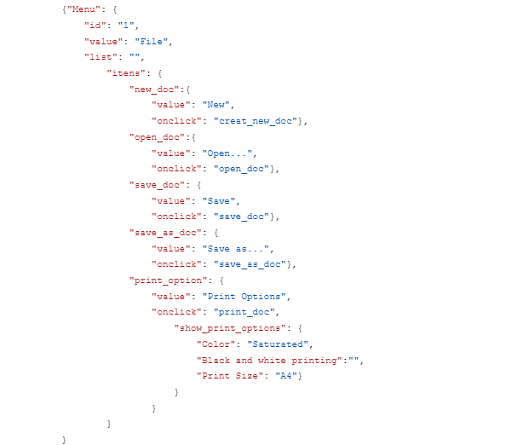
16. O que é um banco de dados relacional? Como ele difere de um não relacional?
Um banco de dados relacional é um conjunto de tabelas que armazenam os dados e se conectam entre si para enviar a informção desejada. Já no banco de dados não relacional, o aramazenamento é organizado pelo tipo de dados, podendo ser organizdos por exemplo como pares de "chave-valor", documentos JSON ou por meio de um gráfico.

